상품제안서
세이브귀예코 에디션 PET 리사이클 3단 완전자동우산 | 상품코드: F23121

 |  |  |  |  |  |  | 02-412-0044 | www.easy1.co.kr
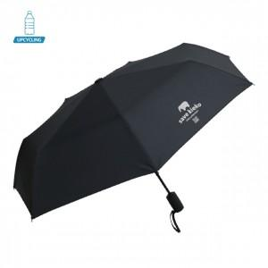

【상세/제작정보】

【인쇄/포장옵션】 | 실크 / 포장지포장

【공급단가】 | 수량 | 100~ | 300~ | 500~ | 1,000~ | 3,000~
*VAT별도 | 단가 | 16,400원 | 15,790원 | 15,180원 | 14,580원 | 14,210원

【상품 URL】 | https://dev.easy1.co.kr:443/src/goods_detail.php?gdno=23121

